考核规范(重要)
下面介绍下SQL考核的提交规范要求,硬性要求必须满足,否则视为不通过

 | 合同执行与付款明细表
1.文件名称提交规范 1.项目成本明细表(姓名工号) 2.合同执行与付款明细表(姓名工号)；
2.项目成本明细表&合同执行与付款明细表 SQL中定义的分期提交时必须改为"a7317486-c146-e911-9f14-6c4b9033306b"； | 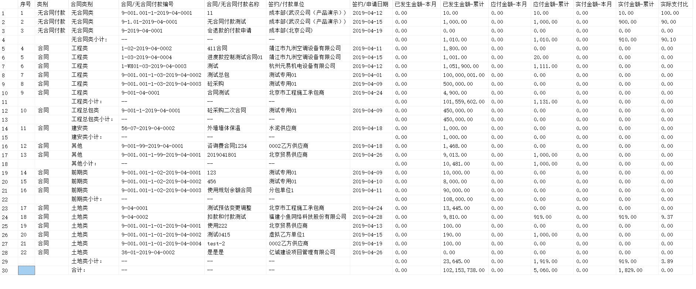
3.合同执行与付款明细表 中所使用的当月时间判断校验，定义为两个时间变量； DECLARE @BeginDate DATETIME; DECLARE @EndDate DATETIME; SET @BeginDate = '2020-01-01'; SET @EndDate = '2020-04-01'; 在提交时必须改为开始时间"2020-01-01 00:00:00" 结束时间"；2020-04-01 00:00:00"；
4.日期的判断校验必须时，大于等于(>=)开始时间，小于等于(<=)结束时间；
5.提交的SQL输出结果形式必须按照报表要求进行格式化输出；具体格式如右图： A.列名格式化 B.按照规范进行合计
6.SQL中不能写 Use

常见问题

1.sql提交一定要规范列名；按照要求提交，列名一定不能错，参考文档给的标红的列名； 2.项目成本明细中合约规划只要求显示子级合约规划，父级合约需要过滤掉 3.合同执行付款明细中，实际支付比计算时需要百分制显示；例如：1.00,需要处理为100.00，且保留两位小数 4.合同执行付款明细中，报表需求的理解错误，把题目中的时间范围用于整体的数据过滤，实际只用将这个时间条件用于获取“本月”数据 5.合同执行付款明细中，结算金额取值字段应为 BalanceAmount

 | 项目成本明细表

 | 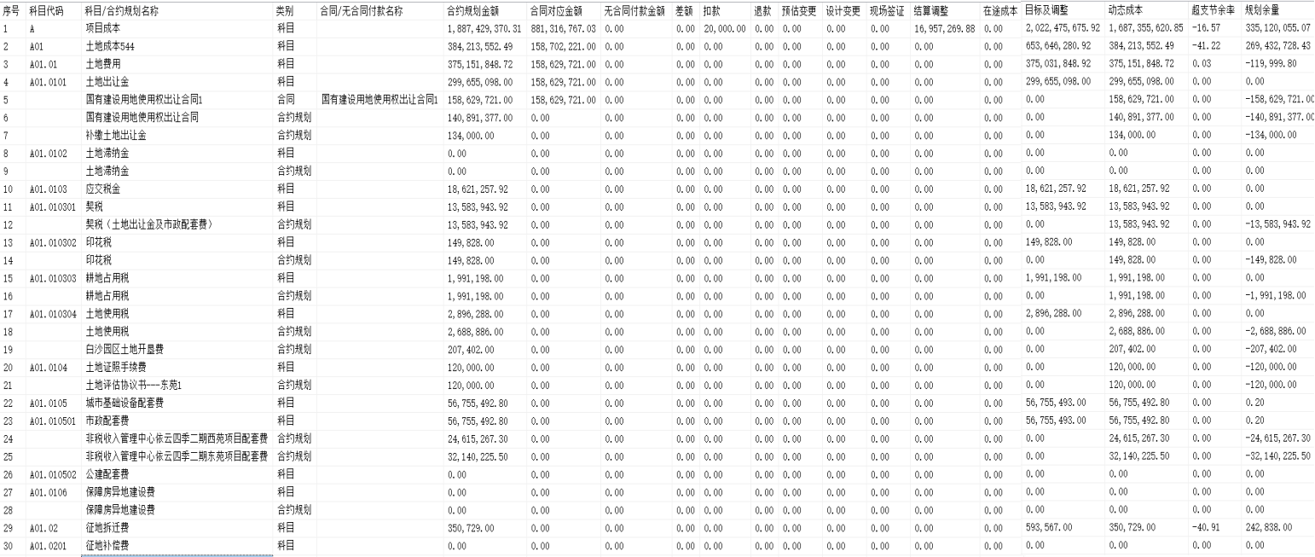

1.项目成本明细表
1.合约规划类型的数据只显示子级的合约规划 2.根据上述取数口径和报表展现形式，图片未截完整，以列表取数口径以及列要求为准，写出对应SQL语句（不用制作报表）; 提交的规范列名如下： 序号 科目代码 科目/合约规划名称 类别 合同/无合同付款名称 合约规划金额 合同对应金额 无合同付款金额 差额 扣款 退款 预估变更 设计变更 现场签证 结算调整 在途成本 目标及调整 动态成本 超支节余率 规划余量
项目成本明细表
取值口径 | 成本科目代码 | 合同已发生，取原合约规划名称 | 数据类型包括科目/合同/合约规划 | 审批中或已审批的合同、补充合同、分包合同、无合同付款申请名称 | 合约规划金额 | 统计已审核的合同、补充合同、分包合同数据 1、合同+补充合同（主合同合约）分摊到对应合约科目上的金额 2、补充合同（新合约）分摊到对应合约科目上的金额 3、分包合同分摊到对应合约科目上的金额 | 统计已审核的无合同付款申请金额，分摊到对应合约科目上的金额 | 1、合约规划金额-合同对应金额 2、合同规划金额-无合同付款申请金额 | 统计已审核的合同扣款金额，分摊到对应合约科目上的金额 | 统计已审核的无合同付款申请退款金额，分摊到对应合约科目上的金额 | 统计合同的预估变更金额 | 合同已发生变更金额（变更已做完工确认，则取完工确认金额） | 合同已发生现场签证金额（变更已做完工确认，则取完工确认金额） | 1、总包合同：合同结算-合同-补充合同-变更-签证-扣款 2、分包合同：0 | 审批中的合同及审批中的变更金额。 | 项目的目标+调整成本 | 项目的动态成本 | (动态成本 - 目标成本) / 目标 | 目标成本－动态成本
列名称 | 科目代码 | 科目/合约规划名称 | 类别 | 合同/无合同付款名称 | 合约规划金额 | 合同对应金额 | 无合同付款金额 | 差额 | 扣款 | 退款 | 预估变更 | 设计变更 | 现场签证 | 结算调整 | 在途成本 | 目标及调整 | 动态成本 | 超支节余率 | 规划余量

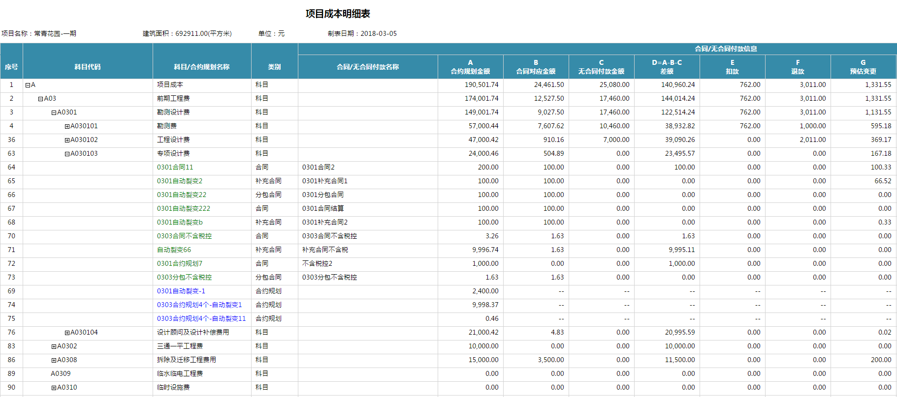
https://docs.qq.com/sheet/DRmtWQm1CdHBncGps?tab=m7y17l&c=C11A0A0

2.合同执行与付款明细表

1.注意按照类别进行小计行的数据显示 2.合同执行与付款明细表 中所使用的当月时间过滤，定义为两个时间变量； DECLARE @BeginDate DATETIME; DECLARE @EndDate DATETIME; SET @BeginDate = '2020-01-01'; SET @EndDate = '2020-04-01';在提交时必须改为开始时间"2020-01-01 00:00:00" 结束时间"；2020-04-01 00:00:00"； 3.列名必须规范(按如下要求) 序号 类别 合同类别 合同/无合同付款编号 合同/无合同付款名称 签约/付款单位 签约/申请日期 已发生金额-本月 已发生金额-累计 应付金额-本月 应付金额-累计 实付金额-本月 实付金额-累计 实际支付比
合同执行与付款明细表
按合同类别编码（全编码）分组统计 合同类别：合同 无合同付款类别为：无合同付款 | 合同类别：取一级合同类别 无合同付款类别为：无合同类 | 已审核的合同编号或者无合同付款申请编号 | 已审核的合同名称或者无合同付款申请名称 | 合同的签约单位或者无合同付款申请的付款单位 | 合同的签约日期或者无合同付款申请的申请日期 | 单据的对应的统计日期在本月： 1、合同未结算：已审批的合同+补充合同（不含转补充）+分包合同+变更（造价）+签证（造价）-扣款+汇兑损益 2、合同结算：已审批的中止结算或者最终结算的结算金额(BalanceAmount)+已审核的分包合同金额 3、无合同付款申请：已审核无合同付款申请-退款+汇兑损益 单据统计日期： 合同 签约日期 补充合同 经办日期 分包合同 经办日期 预估变更调整单 调整日期 设计变更 提出日期 设计变更完工确认 经办日期 现场签证 提出日期 现场完工确认 经办日期 结算 结算日期 付款申请 申请日期 无合同付款申请 申请日期 实付款 入账日期 发票 开票日期 退款 退款日期 扣款 经办日期 | 同上，不判断统计日期是否在本月 | 付款申请日期在本月的已审核的应付金额+汇兑损益-退款 | 已审核的应付金额+汇兑损益-退款 | 入账日期在本月的实付金额-退款 | 实付金额-退款 | 实付金额 -累计/已发生金额-累计(保留两位小数,百分比例显示；例如1显示为100)
类别 | 合同类别 | 合同/无合同付款编号 | 合同/无合同付款名称 | 签约/付款单位 | 签约/申请日期 | 已发生金额-本月 | 已发生金额-累计 | 应付金额-本月 | 应付金额-累计 | 实付金额-本月 | 实付金额-累计 | 实际支付比

